상품제안서
[카카오프렌즈] 춘식이 젤펜 (1.0mm) | 상품코드: F29325

 |  |  |  |  |  |  | 02-412-0044 | www.easy1.co.kr
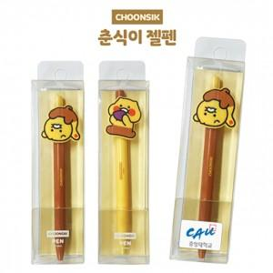

【상세/제작정보】 | 귀여운 춘식이 볼펜~

【인쇄/포장옵션】 | 실크, 스티커 / 포장불가능

【공급단가】 | 수량 | 100~ | 300~ | 500~ | 1,000~ | 3,000~
*VAT별도 | 단가 | 2,820원 | 2,770원 | 2,700원 | 2,650원 | 2,580원

【상품 URL】 | https://dev.easy1.co.kr:443/src/goods_detail.php?gdno=29325

